PINAR-V4
 | DIRECCIONAMIENTO ESTRATÉGICO |  |  |  |  |  |  |  |  |  |  |  |  |  |  |  |  |  |  |  |  |  |  | CÓDIGO | DEFT04
 | FORMULACIÓN Y SEGUIMIENTO DE PLANES O CRONOGRAMAS |  |  |  |  |  |  |  |  |  |  |  |  |  |  |  |  |  |  |  |  |  |  | VERSIÓN | 1
 |  |  |  |  |  |  |  |  |  |  |  |  |  |  |  |  |  |  |  |  |  |  |  | FECHA | 2023-05-31
NOMBRE DEL PLAN O CRONOGRAMA | Modelo de Gestión Documental y Administración de Archivos -MGDA- en 2025 - Alcanzar el Nivel de madurez en dos (2) componentes en "Básico" y un (1) componente en "Intermedio".
PROCESO, OBJETIVO, POLÍTICA, COMPONENTE | ACTIVIDAD O TAREA | INDICADOR |  |  |  | CRONOGRAMA |  |  |  |  |  |  |  |  |  |  |  |  |  |  | SEGUIMIENTO A LA EJECUCIÓN |  |  |  | DEPENDENCIA Y/O FUNCIONARIO RESPONSABLE
 |  | Nombre | Dato Variable 1 | Dato Variable 2 | Frecuencia de Reporte | Metas Programadas |  | Fecha de Reporte o Ejecución de la actividad |  |  |  |  |  |  |  |  |  |  |  | Recursos Técnicos y/o financieros | Porcentaje (%) de avance o cumplimiento | Relacionar Producto / Evidencia | Resultado de la Gestión | Análisis resultados de Gestión (OAP)
 |  |  |  |  |  | Línea de Base | Valor absoluto | Ene | Feb | Mar | Abr | May | Jun | Jul | Ago | Sep | Oct | Nov | Dic
ESTRATÉGICO
Política de Gestión Documental | Avanzar en la ejecución del plan de Acción para cerrar brechas, de conformidad con los hallazgos encontrados en el diagnóstico integral de archivos, Plan de mejoramiento 1563- 2024 y FURAG (2023). | Porcentaje de avance en la ejecución del Plan de Implementación de la Política de Gestión Documental |  |  | Trimestral | 100% | 2 |  |  | 1 |  |  |  |  | 1 |  |  |  |  |  | #DIV/0! | Informe de avance cierre de brechas Diagnóstico de archivos |  |  | Secretaria General
Política de Gestión Documental | Actualizar la política de gestión documental de acuerdo con los lineamientos establecidos por el Archivo General de la Nación y la Supersalud. | Porcentaje de avance en la ejecución del Plan de Implementación de la Política de Gestión Documental |  |  | Trimestral | 100% | 1 |  | 1 |  |  |  |  |  |  |  |  |  |  |  | #DIV/0! | Política de Gestión Documental (actualización y aprobación de ser necesaria) |  |  | Secretaria General
Política de Gestión Documental | Actualizar el Programa de Gestión Documental de acuerdo con los lineamientos y metodología definidos por el Archivo General de la Nación. | Porcentaje de avance en la ejecución del Plan de Implementación de la Política de Gestión Documental |  |  | Trimestral | 100% | 1 |  |  |  | 1 |  |  |  |  |  |  |  |  |  | #DIV/0! | Programa de Gestión Documental - PGD (actualización y aprobación). |  |  | Secretaria General
Política de Gestión Documental | Actualizar, aprobar e implementar el instrumento archivístico PINAR de acuerdo con los lineamientos y metodología establecida por el Archivo General de la Nación. | Porcentaje de avance en la ejecución del Plan de Implementación de la Política de Gestión Documental |  |  | Trimestral | 100% | 1 | 1 |  |  |  |  |  |  |  |  |  |  |  |  | #DIV/0! | Plan Institucional de Archivos - PINAR (actualización y aprobación). |  |  | Secretaria General
Política de Gestión Documental | Realizar el análisis a las actividades críticas de éxito, para identificar la ausencia o duplicidad de funciones y barreras que impidan la oportuna, eficiente y eficaz prestación del servicio de la gestión documental en la entidad. | Porcentaje de avance en la ejecución del Plan de Implementación de la Política de Gestión Documental |  |  | Trimestral | 0% | 2 |  |  |  |  |  | 1 |  |  |  |  | 1 |  |  | #DIV/0! | Plan de análisis de actividades críticas de éxito del servicio de la gestión documental en la entidad |  |  | Secretaria General
Política de Gestión Documental | Actualizar la matriz de riegos en gestión documental, con los procesos responsables de su gestión. | Porcentaje de avance en la ejecución del Plan de Implementación de la Política de Gestión Documental |  |  | Trimestral | 0% | 1 |  |  |  | 1 |  |  |  |  |  |  |  |  |  | #DIV/0! | Matriz de Riesgos en Gestión Documental (Actualización) |  |  | Secretaria General
Política de Gestión Documental | Identificar estrategias y planes para lograr la articulación de la gestión documental con el plan estratégico institucional. | Porcentaje de avance en la ejecución del Plan de Implementación de la Política de Gestión Documental |  |  | Trimestral | 0% | 1 |  |  | 1 |  |  |  |  |  |  |  |  |  |  | #DIV/0! | Documento relacionado con la articulación de la Gestión Documental con el Plan Estratégico Institucional |  |  | Secretaria General
Política de Gestión Documental | Documentar cómo se desarrolla la articulación de la política de gestión documental, con las demás Políticas del Modelo Integrado de Planeación y Gestión - MIPG, correspondientes. | Porcentaje de avance en la ejecución del Plan de Implementación de la Política de Gestión Documental |  |  | Trimestral | 0% | 1 |  |  |  |  |  |  |  |  | 1 |  |  |  |  | #DIV/0! | Informe sobre cómo se desarrolla la articulación de la política de gestión documental, con las Políticas del Modelo Integrado de Planeación y Gestión - MIPG. |  |  | Secretaria General
Política de Gestión Documental | Elaborar y realizar seguimiento a los indicadores de gestión para la medición del PINAR y PGD. | Porcentaje de avance en la ejecución del Plan de Implementación de la Política de Gestión Documental |  |  | Trimestral | 0% | 2 |  |  |  | 1 |  |  |  |  | 1 |  |  |  |  | #DIV/0! | Indicadores de gestión para la medición del PINAR y PGD. |  |  | Secretaria General
Política de Gestión Documental | Elaborar e implementar el Programa especifico de documentos vitales y o esenciales | Porcentaje de avance en la ejecución del Plan de Implementación de la Política de Gestión Documental |  |  | Trimestral | 0% | 1 |  |  |  |  |  | 1 |  |  |  |  |  |  |  | #DIV/0! | Elaboración e implementación del Programa especifico de documentos vitales y o esenciales |  |  | Secretaria General
Política de Gestión Documental | Diseñar lista de chequeo para el seguimiento y control de la función archivística (MGDA) contribuyendo a las actividades de auditoría interna. | Porcentaje de avance en la ejecución del Plan de Implementación de la Política de Gestión Documental |  |  | Trimestral | 0% | 1 |  |  | 1 |  |  |  |  |  |  |  |  |  |  | #DIV/0! | Lista de chequeo para el seguimiento y control de la función archivística (MGDA). |  |  | Secretaria General
ADMINISTRACIÓN DE ARCHIVOS
Política de Gestión Documental | Desarrollar estrategias que garanticen la administración, la regulación normativa, la adecuación de instalaciones, la conformación y estructura del equipo de trabajo y los modelos de capacitaciones al interior de la entidad. | Porcentaje de avance en la ejecución del Plan de Implementación de la Política de Gestión Documental |  |  | Trimestral | 0% | 1 |  |  |  |  | 1 |  |  |  |  |  |  |  |  | #DIV/0! | Informe de estrategias |  |  | Secretaria General
...
 |  |  |  |  |  |  |  |  |  |  |  |  |  |  |  |  |  | 1 |  |  | #DIV/0! | Informe sobre la funcionalidad de la creación de Expedientes electrónicos |  |  | Secretaria General
...
 |  |  |  |  |  |  |  |  |  |  |  |  |  |  |  | 1 |  |  |  |  | #DIV/0! | Informe de seguimiento a las acciones de apropiación de la cultura organizacional dirigida al componente de Gestión Documental |  |  | Secretaria General
 |  |  |  |  |  |  |  |  |  |  |  |  |  |  |  |  |  |  |  |  | #DIV/0! | Documento de memoria institucional |  |  | Secretaria General
 |  |  |  |  |  |  |  |  |  |  |  |  |  |  |  | 1 |  |  |  |  | #DIV/0! | Documento de mecanismos de Difusión. |  |  | Secretaria General
 |  |  |  |  |  |  |  |  |  |  |  |  |  |  |  |  |  | 1 |  |  | #DIV/0! | Informe de los formularios dispuestos a la ciudadanía en el alcance de las PQRD. |  |  | Secretaria General
 |  |  |  |  |  |  |  |  |  |  |  |  |  |  |  |  |  |  | 1
 |  |  |  |  |  |  |  |  |  |  |  |  |  |  | 6 | 4 | 1 | 3 | 8
...
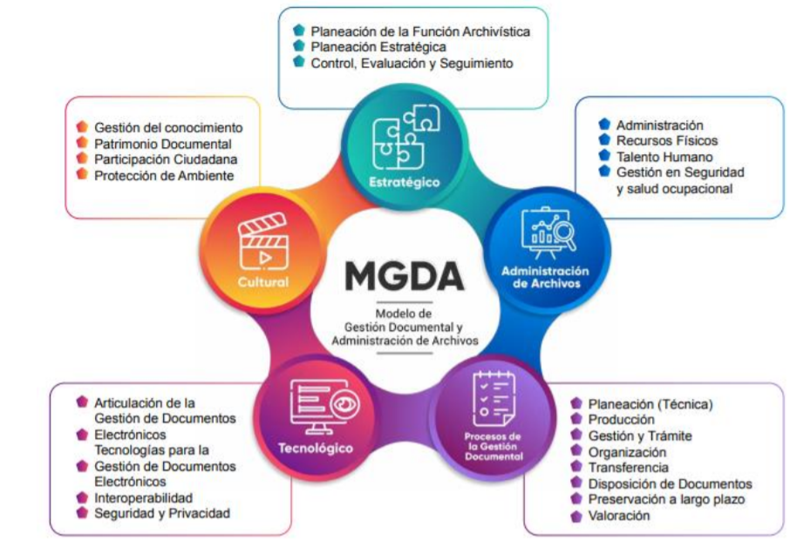
...
 |  |  |  |  |  |  |  |  |  |  |  |  |  |  |  |  |  |  |  | Recursos Técnicos y/o financieros | Porcentaje (%) de avance o cumplimiento | Relacionar Producto / Evidencia | Resultado de la Gestión | Análisis resultados de Gestión (OAP)
 |  |  |  |  |  |  |  |  |  |  |  |  |  |  | Ago | Sep | Oct | Nov | Dic
 |  |  |  |  |  |  |  |  |  |  |  |  |  |  | Agt | Sep | Oct | Nov | Dic
 |  |  |  |  |  |  |  |  |  |  |  |  |  |  | 6 | 4 | 1 | 3 | 8
 |  |  |  |  |  |  |  |  |  |  |  |  |  |  |  | 14 |  |  | 12
 |  |  |  |  |  |  |  |  |  |  |  |  |  |  |  |  |  |  | 26
 |  |  |  |  |  |  |  |  |  |  |  |  |  |  | 36 | 40 | 41 | 44 | 52
 |  |  |  |  |  |  |  |  |  |  |  |  |  |  | 69% | 77% | 79% | 85% | 100%

 |  |  |  |  |  |  |  |  |  |  |  |  |  |  |  |  | Q4
 |  |  |  |  |  |  |  |  |  |  |  |  |  |  | 40 |  | 100% | 52

